Homework_1
Требования: |  |  | Макет будущей формы.
1. Все поля формы регистрации являются обязательными. |  |  | 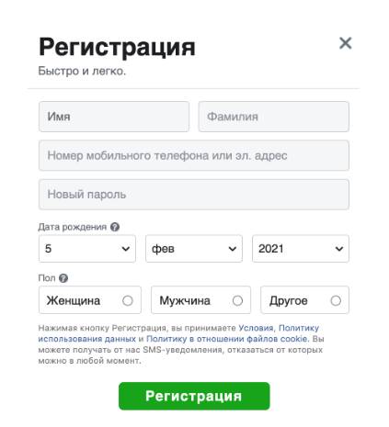
2. Регистрироваться можно только лицам, достигших 18 лет.
3. Регистрироваться можно либо указав номер мобильного телефона, либо email
4. Поля Имя и Фамилия принимают только символьные латинские и кириллические символы. Минимальное количество 3 символа.
5. Поле Новый пароль должен содержать только латинские буквы и цифры от 0 до 9. Минимальное кол-во 5 символов
6. Максимальное количество символов всех текстовых полей равно 50 символов.
7. В случае ввода неверного значения отображается соответствующее сообщение об ошибке с текстом “Введите корректное значение в поле”. Кнопка Регистрация не активна

Test Case_1 - Homework_1

id | Форма_регистрации_1
Автор: | Барановская Юлия
Дата: | 08.05.2022г.
Дата обновления: | 13.05.2022г.
Название: | Тестирование формы создания нового аккаунта через E-mail с валидными значениями.
Предусловие: | Открыта страница регистрации. Ссылка на требования - https://docs.google.com/document/d/1KZadBKkNt3o9yctLBCUAVBvDM2o-Am2BN_xGQb6tRrc/edit.
Шаги |  | Ожидаемый результат
1. В поле "Имя" ввести имя “Test”. |  | В поле "Имя" отображено веденное имя.
2. В поле "Фамилия" ввести значение “Testt”. |  | В поле "Фамилия" отображено введенное имя.
3. В поле "Номер мобильного телефона или эл. адрес" ввести корректный e-mail “Test@.gmail.com”. |  | В поле "Номер мобильного телефона или эл.адрес" отображен введённый e-mail.
4. В поле "Новый пароль" ввести значение – “111asd”. |  | В поле "Новый пароль" отображен введенный пароль.
5. В поле "Дата рождения" выбрать число, месяц и год рождения – “18 сентября 1988г”. |  | В поле "Дата рождения " отображены введенные значения даты.
6. В блоке радио-батн "Пол" выбрать вариант: "женщина". |  | В блоке "Пол" отмечен точкой выбранный вариант.
7. Нажать под заполняемой формой кнопку "Регистрация". |  | Регистрация успешно завершена.

Test Case_2 - Homework_1

id | Форма_регистрации_2
Автор: | Барановская Юлия
Дата: | 08.05.2022г.
Дата обновления: | 13.05.2022г.
Название: | Тестирование формы создания нового аккаунта через E-mail с невалидным значением поля "Фамилия".
Предусловие: | Открыта страница регистрации. Ссылка на требования - https://docs.google.com/document/d/1KZadBKkNt3o9yctLBCUAVBvDM2o-Am2BN_xGQb6tRrc/edit.
Шаги |  | Ожидаемый результат
1. В поле "Имя" ввести имя “Test”. |  | В поле "Имя" отображено веденное имя.
2. В поле "Фамилия" ввести невалидное значение "At". |  | Отображено сообщение об ошибке с текстом "Введите корректное значение в поле".
3. В поле "Номер мобильного телефона или эл. адрес" ввести корректный e-mail “Test@.gmail.com”. |  | В поле "Номер мобильного телефона или эл.адрес" отображен введённый e-mail.
4. В поле "Новый пароль" ввести значение – “111asd”. |  | В поле "Новый пароль" отображен введенный пароль.
5. В поле "Дата рождения" указать валидное значение - "18 сентября 1988г". |  | В поле "Дата рождения " отображены введенные значения даты.
6. В блоке радио-батн "Пол" выбрать вариант: "женщина". |  | В блоке "Пол" отмечен точкой выбранный вариант.
7. Нажать под заполняемой формой кнопку "Регистрация". |  | Отображено сообщение об ошибке с текстом "Введите корректное значение в поле". Кнопка "Регистрация" не активна. Регистрация не пройдена.

Homework_3
Задание 1.
Система расчитывает налог для оплаты каждому сотруднику фирмы.
Требования:
- $4000 - сумма не облагается.
- следующие $1500 - вся оплата облагается 10% налогом.
- следующие $2800 - вся оплата облагается 20% налогом и это предел оплаты.
Какие проверки должны быть сделаны? Необходимо применить две техники для нахождения необходимых значений
(эквивалентные классы, 2value и 3value граничные значения)

0
4000
5500
8300
1

Классы допустимые: |  | 2value |  |  |  | 3value
0 |  | Допустимые: |  |  |  | Допустимые:
767011 |  | 0 |  |  |  | 0 |  |  |  |  |  |  |  |  |  |  |  | -
4001-5500 |  | 1 |  |  |  | 1
5001-8300 |  | 4000 |  |  |  | 2
 |  | 4001 |  |  |  | 3999
Классы недопустимые: |  | 5500 |  |  |  | 4000
N - -1 |  | 5501 |  |  |  | 4001
8301 - N |  | 8300 |  |  |  | 4002
Буквы |  | Недопустимые: |  |  |  | 5499
Символы |  | -1 |  |  |  | 5500
 |  | 8301 |  |  |  | 5501
* В условии про дробные числа ничего не указано. Это повод уточнить этот момент у PM, чтобы проверить на символы: "," , ".". |  | J |  |  |  | 5502
 |  | $ |  |  |  | 8299
 |  |  |  |  |  | 8300
 |  |  |  |  |  | Недопустимые:
 |  |  |  |  |  | -2
 |  |  |  |  |  | -1
 |  |  |  |  |  | 8301
 |  |  |  |  |  | 8302
 |  |  |  |  |  | J
 |  |  |  |  |  | $

Задание 2.
Идентификатор пользователей в системе (номер по счету или id) начинается c 100 и ведется до 999 включительно.

Какие значения могут быть выбраны для проверки только для ДОПУСТИМЫХ классов эквивалентности и для ДОПУСТИМЫХ границ (3 value граничные значения)?

100
999

Допустимые классы: |  | 3value (Допустимые)
100-999 |  | 100
 |  | 101
 |  | 998
 |  | 999

Задание 3.
Построить таблицу принятия решений для ситуации:
Только дети возрастом старше 4 лет могут посетить парк развлечений. При этом для девочек до 12 лет - розовый шарик, для мальчиков до 12 лет - синий шарик. Парк предназначен для детей младше 14 лет. Как вести себя работнику парка с тем или иным ребенком на входе?

Условия (2^4=16): |  |  | Действия:
1. 0-3 года (да-нет) |  |  | 1. Вход без шарика.
2. 4-12 лет (да-нет) |  |  | 2. Вход с синим шариком.
3. 13-14 лет (да-нет) |  |  | 3. Вход с розовым шариком.
4. Девочка (да-нет)

Условия (2^4=16): |  | т1 | т2 | т3 | т4 | т5 | т6 | т7 | т8 | т9 | т10 | т11 | т12 | т13 | т14 | т15 | т16
1. 0-3 года (да-нет) |  | + | + | + | + | - | + | + | - | - | - | + | + | - | - | - | -
2. 4-12 лет (да-нет) |  | + | + | + | - | + | + | - | - | + | + | - | - | - | + | - | -
3. 13-14 лет (да-нет) |  | + | + | - | + | + | - | - | + | + | - | + | - | - | - | + | -
4. Девочка (да-нет) |  | + | - | + | + | + | - | + | + | - | + | - | - | + | - | - | -
Действия:
1. Вход без шарика. |  | + | + |  | + | + |  |  | + | + |  | + |  |  |  | +
2. Вход с синим шариком. |  |  | + |  |  |  | + |  |  | + |  | + |  |  | +
3. Вход с розовым шариком. |  | + |  | + | + | + |  |  | + |  | +

Условия (2^4=16): |  | т10 | т14 | т15
1. 0-3 года (да-нет) |  | - | - | -
2. 4-12 лет (да-нет) |  | + | + | -
3. 13-14 лет (да-нет) |  | - | - | +
4. Девочка (да-нет) |  | + | - | -
Действия:
1. Вход без шарика. |  |  |  | +
2. Вход с синим шариком. |  |  | +
3. Вход с розовым шариком. |  | +

Задание 4.
Используя технику парного тестирования Pairwise testing сформировать наборы тестовых данных.

Налог для человека рассчитывается на основании его пола, возраста и наличия детей– получаем три входных параметра.
Требования: пол – мужской или женский; возраст – до 25, от 25 до 60, более 60; наличие детей – да или нет.

Возраст | Пол | Дети
0-24 | муж | да
25-60 | жен | нет
61-...

Возраст | Пол | Дети
0-24 | муж | да
0-24 | жен | нет
25-60 | муж | нет
25-60 | жен | да
61-... | муж | да
61-... | жен | нет
Итого: 6 наборов

Homework_4
Задание 1.
Необходимо взять предмет (дверная ручка, шариковая ручка, мышка компьютера или другой удобный предмет) и “протестировать” его согласно возможным видам тестирования. Если Вам удобнее брать для теста не предмет, а например какой то сайт (или часть функционала приложения) - можете брать за основу его. Кому как удобнее. Не брать карандаш!

Оформлять можно в любом удобном виде (схема, просто перечислить, таблица).
Важно постараться запомнить как можно больше видов тестирования (Функциональное, Черный ящик, Удобство пользования, Взаимодействия, Производительность, Компонентное, Интеграционное, Стресс, Внешний вид (UI), Позитивное и негативное, Тестирование безопасности и тд).

Объект тестирования: Робот-пылесос Roborock S5 MAX Черный. Глобальная версия
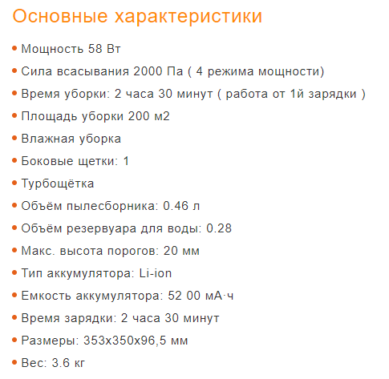
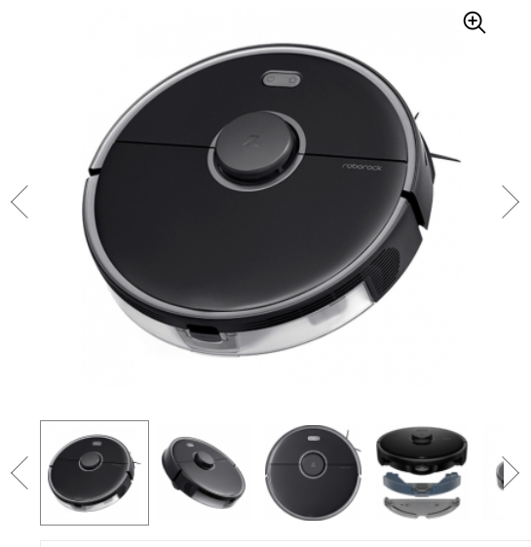

Positive testing (Позитивное) | - Включаю определенный режим уборки и проверяю, по этому ли режиму работает.
Negative testing (Негативное) | - Ставлю преграду (порог) 23мм высотой и смотрю, проедет ли он её.
Ad hoc testing (Интуитивное) | - Понажимать кнопки без цели уборки, без изучения инструкции.
Functional testing (Функциональное) | - Проверяю, действительно ли колеса не будут проскальзывать на мокром полу. - Проедет ли порог до 20мм высотой. - Не вытекает ли вода из резервуара. - Сколько по времени будет заряжаться аккумулятор.
Interoperability Testing (Взаимодействия) | - Проверяю, как откликается работ на управление через приложение. - Проверяю, как откликается работ на управление с базы.
User interface testing (Интерфейса) | - Хорошо ли выбран цвет для корпуса. - Зрительно хорошо ли расположена большая кнопка сверху. - Правильно ли подписаны кнопки по функциональности. - Подсвечивается ли экран базы.
Usability testing (Удобства) | - Проверяю, легко ли настраивается. - На сколько интуитивно понятны настройки. - Читаю инструкцию, на сколько понятно и доступно в ней изложена информация. - Удобно ли разбирается основная щётка. - Удобно ли снимается крышка резервуара.
Failover and recovery testing (На отказ и восстановление) | - Как будет работать, после потери связи с базой. - Как будет работать, если пропадет электричество.
Security testing (Безопасности) | - Как поведет себя робот, если запустить влажную уборку, слив воду из резервуара. - Снять одну из щеток (на случай, если ее отгрызет собака) и оставить работать, не будет ли царапаться при этом ламинат.
Stability testing (Стабильности) | - Включаю режим уборки на 2,5 часа (заявленное время работы с 1 зарядки).
Stress testing | - Ставлю для уборки в помещение более 200м2.
Load testing (Нагрузочное) | - Как быстро реагирует на заданные команды из приложения на смартфоне.
Volume testing (Объёмное) | - Проверяю работоспособность при заполненности пылесбоника на 90%.
Localization testing (Локализиции) | - Есть ли инструкция на русском языке.
Installation testing (Установки) | - Если задам свою программу, сохранится ли она и запустится ли.
Smoke testing (Дымовое) | - Понажимать по всем основным кнопкам, с целью проверки, работают ли они.
Sanity (Санитарное) | - Заменить тряпку на новую при влажной уборке, не будет ли она слетать. - Заменить основную щетку на новую и посмотреть, будет ли она работать так же хорошо.
Regression testing (Регрессионное) | - Замена основной щётки не повлияет ли на работу боковых щёток.

Задание 2
В системе существует 3 отчета по продажам: в разрезе клиента, в разрезе продукта, в разрезе поставщиков. В текущий билд был добавлен новый отчет по продажам за период и внесены фиксы в отчет по продажам в разрезе клиентов.

1 - Smoke
2 - Regression
3 - Re-testing
4 - Sanity

Задание 3 Определите классы эквивалентности и граничные значения (2 и 3 value)
Приложение по продаже билетов онлайн имеет следующую функциональность:
- при покупке билета на поезд за 10 дней включительно и больше пользователь получает скидку 50%,
- бронировании билета за 5 дней и больше - 20%,
- при покупке билета менее чем за 5 дней -10%,
- при покупке день в день - не получает скидки.
На прошедшее время купить нельзя.
Дальше чем за 365 дней купить билет нельзя.
Минуты не учитываем, только полный день.

Классы допустимые: | 2value | 3value
0 | Допустимые: | Допустимые:
2022-04-01 | 0 | 0
2022-09-05 | 1 | 1
10-365 | 4 | 2
 | 5 | 3
Классы недопустимые: | 9 | 4
N - -1 | 10 | 5
366-N | 365 | 6
Символы | Недопустимые: | 8
Буквы | -1 | 9
 | 366 | 10
 | 89.5 | 11
 | S | 364
 |  | 365
 |  | Недопустимые:
 |  | -2
 |  | -1
 |  | 366
 |  | 367
 |  | 89.5
 |  | S

Homework_5
Задание 1
Приложение используется для расчета стоимости уборки в зависимости от площади помещения.
Тарифы для расчета стоимости уборки помещения за 1 кв.м.:
- 19гр если площадь помещения до 35 кв.м. включительно;
- 20гр если площадь помещения до 45 кв.м. включительно;
- 22гр если площадь до 60 кв.м. включительно;
- 25гр если площадь до 70 кв.м. включительно;
- 30гр если площадь свыше 71 кв.м. включительно до 100 кв.м (верхний предел).
Задание: Расписать данные, которые возьмем для теста программы.

0
35
45
60
70
100

Классы допустимые: |  | 2value |  | 3value
0 |  | Допустимые: | Недопустимые: | Допустимые: | Недопустимые:
1-35 |  | 0 | -1 | 0 | -2
36-45 |  | 1 | 101 | 1 | -1
46-60 |  | 35 | , | 2 | 101
61-70 |  | 36 | J | 34 | 102
71-100 |  | 45 |  | 35 | ,
 |  | 46 |  | 36 | J
Классы недопустимые: |  | 60 |  | 37
N - -1 |  | 61 |  | 44
101 - N |  | 70 |  | 45
Символы (".", ",") |  | 71 |  | 46
Буквы (J) |  | 100 |  | 47
 |  |  |  | 59
 |  |  |  | 60
 |  |  |  | 61
 |  |  |  | 62
 |  |  |  | 69
 |  |  |  | 70
 |  |  |  | 71
 |  |  |  | 72
 |  |  |  | 99
 |  |  |  | 100

Задание 2
Приложение https://arcane-cliffs-69468.herokuapp.com.
Исследуем. Оформляем в гугл таблице в своей папке на гугл диске.
Оформить:
1. 1 тест кейс на создание сущности Employe https://arcane-cliffs-69468.herokuapp.com/employee/new.
2. 1 баг репорт - любая часть системы
3. 1 баг репорт - любая функциональность после регистрации
ПЛАН Б - если приложение из Задание 2 не доступно :
Используем приложенте https://me24.meest-group.com/
- исследовать приложение
- оформить 2 баг репорта в Jira

Bug Report_1 - Homework_5

ID | BR_Footer_1 |  |  | Attachments:
Summary: | Блок Футер закреплён JS-ом и отображается поверх основного контента страницы Home.
Precon: | Приложение https://arcane-cliffs-69468.herokuapp.com/
Environment: | Windows 10 Pro (x64), Chrome Версия 102.0.5005.61 (Официальная сборка), (64 бит)
Status: | New
Reporter: | Юлия Барановская
Assigned: | Владимир Пахомов
Severity: | Major
Priority: | High
Steps to reproduce: | 1. Открыть главную страницу приложения - "Home".
Actual Result: | При открытии главной страницы приложения блок Футер отображается поверх всего контента.
Expected Result: | При просмотре главной страницы, Футер отображается внизу, после всего контента.

Bug Report_2 - Homework_5
Метод тестирования - Grey Box
ID | BR_Content_1 |  |  | Attachments (без выранивания): |  | Attachments (если добавить выранивание по ширине: text-align: justify)
Summary: | Текст блока основного контента [row] домашней страницы [Home] приложения не выровнен по ширине.
Precon: | Приложение https://arcane-cliffs-69468.herokuapp.com/
Environment: | Windows 10 Pro (x64), Chrome Версия 102.0.5005.61 (Официальная сборка), (64 бит)
Status: | New
Reporter: | Юлия Барановская
Assigned: | Владимир Пахомов
Severity: | Minor
Priority: | Medium
Steps to reproduce: | 1. Открыть главную страницу приложения - "Home".
Actual Result: | Текст блока с основным контентом страницы выровнен по левому краю контейнера.
Expected Result: | Текст блока с контентом страницы выровнен по ширине блока [col-md-9] - (text-align: justify).

Bug Report_3 - Homework_5

ID | BR_Language_1 |  |  | Attachments: |  | Attachments:
Summary: | Контент приложения на странице Home не переводится с русского языка при выборе другого языка в шапке страницы.
Precon: | Открыта главная страница приложения на русском языке https://arcane-cliffs-69468.herokuapp.com/
Environment: | Windows 10 Pro (x64), Chrome Версия 102.0.5005.61 (Официальная сборка), (64 бит)
Status: | New
Reporter: | Юлия Барановская
Assigned: | Владимир Пахомов
Severity: | Major
Priority: | High
Steps to reproduce: | 1. В хедере страницы Home [dropdown nav-item] выбрать язык отличный от русского.
Actual Result: | Контент приложения на странице Home не переведён с русского на выбранный язык - English, Deutsch.
Expected Result: | Контент приложения на странице Home переведён с русского на другой выбранный язык приложения - English, Deutsch.

